상품제안서
자작나무 우드스틱 심플 벽걸이달력 | 상품코드: S43518

 |  |  |  |  |  |  | 02-713-8555 | www.synergygift.co.kr
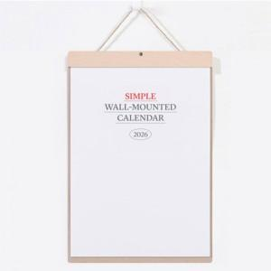

【상세/제작정보】

【인쇄/포장옵션】 | 금박, 은박, 청·먹박 / 포장불가능

【공급단가】 | 수량 | 100~ | 300~ | 500~ | 1,000~ | 5,000~
*VAT별도 | 단가 | 9,100원 | 7,810원 | 7,440원 | 6,660원 | 5,850원

【상품 URL】 | https://www.synergygift.co.kr:443/src/goods_detail.php?gdno=43518

